Pasos
Paso | Item | Aclaraciones
1 | Mai actualiza horas del mes de los clientes
2 | Calcular aumentos, en caso de haber (clientes y equipo) | https://calculadoradeinflacion.com/
3 | Revisar hostings del mes y consultar por renovación | https://docs.google.com/document/d/12soyKAES_jY7QDqR6b1y2YTL1Q65LvUu/edit?usp=sharing&ouid=110393276732261071024&rtpof=true&sd=true
4 | Cargar datos en la planilla de Costos Kyra
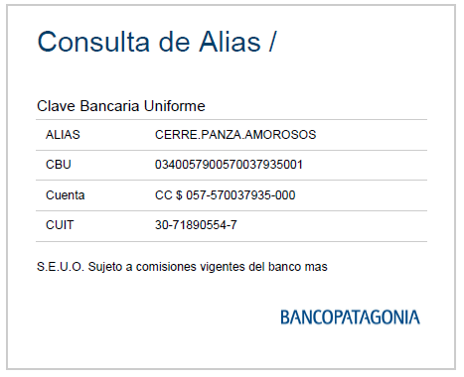
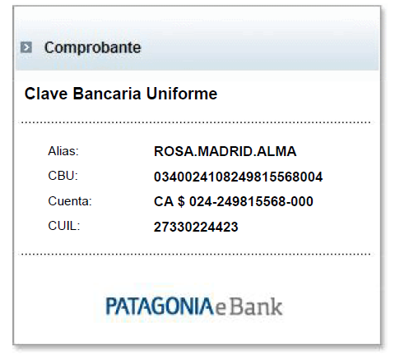
5 | Facturar clientes | -------------------------------------> Banca Pyme | BANCA PERSONAS
6 | Enviar mails con facturas
7 | Pagar equipo interno
8 | Enviar comprobantes y pedir facturas por mail
9 | Controlar horas y honorarios de proveedores
10 | Pagar a proveedores
11 | Enviar comprobantes por mail
12 | Cargar datos en la planilla de Costos Kyra
13 | Cargar datos en Herramienta 4x3
14 | Calcular plazo fijo mensual para bono.
15
16
17
18
19

